原理
一个故事教你看懂什么是数字证书，它的原理是什么?它的作用是什么？
 | 原创地址：http://www.cnblogs.com/JeffreySun/archive/2010/06/24/1627247.html
 | 1、基础知识
 | 这部分内容主要解释一些概念和术语，最好是先理解这部分内容。
 | 1.1、公钥密码体制(public-key cryptography)
 | 公钥密码体制分为三个部分，公钥、私钥、加密解密算法，它的加密解密过程如下：
 | 加密：通过加密算法和公钥对内容(或者说明文)进行加密，得到密文。加密过程需要用到公钥。
 | 解密：通过解密算法和私钥对密文进行解密，得到明文。解密过程需要用到解密算法和私钥。注意，由公钥加密的内容，只能由私钥进行解密，也就是说，由公钥加密的内容，如果不知道私钥，是无法解密的。
 | 公钥密码体制的公钥和算法都是公开的(这是为什么叫公钥密码体制的原因)，私钥是保密的。大家都以使用公钥进行加密，但是只有私钥的持有者才能解密。在实际的使用中，有需要的人会生成一对公钥和私钥，
 | 把公钥发布出去给别人使用，自己保留私钥。

 | 1.2、对称加密算法(symmetric key algorithms)
 | 在对称加密算法中，加密使用的密钥和解密使用的密钥是相同的。也就是说，加密和解密都是使用的同一个密钥。因此对称加密算法要保证安全性的话，密钥要做好保密，只能让使用的人知道，不能对外公开。
 | 这个和上面的公钥密码体制有所不同，公钥密码体制中加密是用公钥，解密使用私钥，而对称加密算法中，加密和解密都是使用同一个密钥，不区分公钥和私钥。
 | // 密钥，一般就是一个字符串或数字，在加密或者解密时传递给加密/解密算法。前面在公钥密码体制中说到的公钥、私钥就是密钥，公钥是加密使用的密钥，私钥是解密使用的密钥。

 | 1.3、非对称加密算法(asymmetric key algorithms)
 | 在非对称加密算法中，加密使用的密钥和解密使用的密钥是不相同的。前面所说的公钥密码体制就是一种非对称加密算法，他的公钥和是私钥是不能相同的，也就是说加密使用的密钥和解密使用的密钥不同，因此它是一个非对称加密算法。

 | 1.4、RSA简介
 | RSA是一种公钥密码体制，现在使用得很广泛。如果对RSA本身有兴趣的，后面看我有没有时间写个RSA的具体介绍。
 | RSA密码体制是一种公钥密码体制，公钥公开，私钥保密，它的加密解密算法是公开的。 由公钥加密的内容可以并且只能由私钥进行解密，并且由私钥加密的内容可以并且只能由公钥进行解密。也就是说，
 | RSA的这一对公钥、私钥都可以用来加密和解密，并且一方加密的内容可以由并且只能由对方进行解密。

 | 1.5、签名和加密
 | 我们说加密，是指对某个内容加密，加密后的内容还可以通过解密进行还原。 比如我们把一封邮件进行加密，加密后的内容在网络上进行传输，接收者在收到后，通过解密可以还原邮件的真实内容。
 | 这里主要解释一下签名，签名就是在信息的后面再加上一段内容，可以证明信息没有被修改过，怎么样可以达到这个效果呢？一般是对信息做一个hash计算得到一个hash值，注意，这个过程是不可逆的，
 | 也就是说无法通过hash值得出原来的信息内容。在把信息发送出去时，把这个hash值加密后做为一个签名和信息一起发出去。 接收方在收到信息后，会重新计算信息的hash值，并和信息所附带的hash值(解密后)进行对比，
 | 如果一致，就说明信息的内容没有被修改过，因为这里hash计算可以保证不同的内容一定会得到不同的hash值，所以只要内容一被修改，根据信息内容计算的hash值就会变化。当然，不怀好意的人也可以修改信息内容的同时也修改hash值，
 | 从而让它们可以相匹配，为了防止这种情况，hash值一般都会加密后(也就是签名)再和信息一起发送，以保证这个hash值不被修改。至于如何让别人可以解密这个签名，这个过程涉及到数字证书等概念，
 | 我们后面在说到数字证书时再详细说明，这里您先只需先理解签名的这个概念。

 | 2、一个加密通信过程的演化
 | 我们来看一个例子，现在假设“服务器”和“客户”要在网络上通信，并且他们打算使用RSA(参看前面的RSA简介)来对通信进行加密以保证谈话内容的安全。由于是使用RSA这种公钥密码体制，“服务器”需要对外发布公钥(算法不需要公布，
 | RSA的算法大家都知道)，自己留着私钥。“客户”通过某些途径拿到了“服务器”发布的公钥，客户并不知道私钥。“客户”具体是通过什么途径获取公钥的，我们后面再来说明，下面看一下双方如何进行保密的通信：

 | 2.1 第一回合：
 | “客户”->“服务器”：你好
 | “服务器”->“客户”：你好，我是服务器
 | “客户”->“服务器”：？？？？
 | 因为消息是在网络上传输的，有人可以冒充自己是“服务器”来向客户发送信息。例如上面的消息可以被黑客截获如下：
 | “客户”->“服务器”：你好
 | “服务器”->“客户”：你好，我是服务器
 | “客户”->“黑客”：你好 // 黑客在“客户”和“服务器”之间的某个路由器上截获“客户”发给服务器的信息，然后自己冒充“服务器”
 | “黑客”->“客户”：你好，我是服务器
 | 因此“客户”在接到消息后，并不能肯定这个消息就是由“服务器”发出的，某些“黑客”也可以冒充“服务器”发出这个消息。如何确定信息是由“服务器”发过来的呢？有一个解决方法，因为只有服务器有私钥，
 | 所以如果只要能够确认对方有私钥，那么对方就是“服务器”。因此通信过程可以改进为如下：

 | 2.2 第二回合：
 | “客户”->“服务器”：你好
 | “服务器”->“客户”：你好，我是服务器
 | “客户”->“服务器”：向我证明你就是服务器
 | “服务器”->“客户”：你好，我是服务器 {你好，我是服务器}[私钥|RSA]
 | // 注意这里约定一下，{} 表示RSA加密后的内容，[ | ]表示用什么密钥和算法进行加密，后面的示例中都用这种表示方式，例如上面的 {你好，我是服务器}[私钥|RSA] 就表示用私钥对“你好，我是服务器”进行加密后的结果。
 | 为了向“客户”证明自己是“服务器”， “服务器”把一个字符串用自己的私钥加密，把明文和加密后的密文一起发给“客户”。对于这里的例子来说，就是把字符串 “你好，我是服务器”和这个字符串用私钥加密后的
 | 内容 {你好，我是服务器}[私钥|RSA] 发给客户。
 | “客户”收到信息后，她用自己持有的公钥解密密文，和明文进行对比，如果一致，说明信息的确是由服务器发过来的。也就是说“客户”把 {你好，我是服务器}[私钥|RSA] 这个内容用公钥进行解密，然后和“你好，我是服务器”对比。
 | 因为由“服务器”用私钥加密后的内容，由并且只能由公钥进行解密，私钥只有“服务器”持有，所以如果解密出来的内容是能够对得上的，那说明信息一定是从“服务器”发过来的。
 | 假设“黑客”想冒充“服务器”：
 | “黑客”->“客户”：你好，我是服务器
 | “客户”->“黑客”：向我证明你就是服务器
 | “黑客”->“客户”：你好，我是服务器 {你好，我是服务器}[？？？|RSA] //这里黑客无法冒充，因为他不知道私钥，无法用私钥加密某个字符串后发送给客户去验证。
 | “客户”->“黑客”：？？？？
 | 由于“黑客”没有“服务器”的私钥，因此它发送过去的内容，“客户”是无法通过服务器的公钥解密的，因此可以认定对方是个冒牌货！
 | 到这里为止，“客户”就可以确认“服务器”的身份了，可以放心和“服务器”进行通信，但是这里有一个问题，通信的内容在网络上还是无法保密。为什么无法保密呢？通信过程不是可以用公钥、私钥加密吗？其实用RSA的私钥和公钥是不行的，
 | 我们来具体分析下过程，看下面的演示：

 | 2.3 第三回合：
 | “客户”->“服务器”：你好
 | “服务器”->“客户”：你好，我是服务器
 | “客户”->“服务器”：向我证明你就是服务器
 | “服务器”->“客户”：你好，我是服务器 {你好，我是服务器}[私钥|RSA]
 | “客户”->“服务器”：{我的帐号是aaa，密码是123，把我的余额的信息发给我看看}[公钥|RSA]
 | “服务器”->“客户”：{你的余额是100元}[私钥|RSA]
 | 注意上面的的信息 {你的余额是100元}[私钥]，这个是“服务器”用私钥加密后的内容，但是我们之前说了，公钥是发布出去的，因此所有的人都知道公钥，所以除了“客户”，其它的人也可以用公钥对{你的余额是100元}[私钥]进行解密。
 | 所以如果“服务器”用私钥加密发给“客户”，这个信息是无法保密的，因为只要有公钥就可以解密这内容。然而“服务器”也不能用公钥对发送的内容进行加密，因为“客户”没有私钥，发送个“客户”也解密不了。
 | 这样问题就又来了，那又如何解决呢？在实际的应用过程，一般是通过引入对称加密来解决这个问题，看下面的演示：
 | 2.4 第四回合：
 | “客户”->“服务器”：你好
 | “服务器”->“客户”：你好，我是服务器
 | “客户”->“服务器”：向我证明你就是服务器
 | “服务器”->“客户”：你好，我是服务器 {你好，我是服务器}[私钥|RSA]
 | “客户”->“服务器”：{我们后面的通信过程，用对称加密来进行，这里是对称加密算法和密钥}[公钥|RSA] //蓝色字体的部分是对称加密的算法和密钥的具体内容，客户把它们发送给服务器。
 | “服务器”->“客户”：{OK，收到！}[密钥|对称加密算法]
 | “客户”->“服务器”：{我的帐号是aaa，密码是123，把我的余额的信息发给我看看}[密钥|对称加密算法]
 | “服务器”->“客户”：{你的余额是100元}[密钥|对称加密算法]
 | 在上面的通信过程中，“客户”在确认了“服务器”的身份后，“客户”自己选择一个对称加密算法和一个密钥，把这个对称加密算法和密钥一起用公钥加密后发送给“服务器”。注意，由于对称加密算法和密钥是用公钥加密的，
 | 就算这个加密后的内容被“黑客”截获了，由于没有私钥，“黑客”也无从知道对称加密算法和密钥的内容。
 | 由于是用公钥加密的，只有私钥能够解密，这样就可以保证只有服务器可以知道对称加密算法和密钥，而其它人不可能知道(这个对称加密算法和密钥是“客户”自己选择的，所以“客户”自己当然知道如何解密加密)。
 | 这样“服务器”和“客户”就可以用对称加密算法和密钥来加密通信的内容了。
 | 总结一下，RSA加密算法在这个通信过程中所起到的作用主要有两个：

 | 因为私钥只有“服务器”拥有，因此“客户”可以通过判断对方是否有私钥来判断对方是否是“服务器”。

 | 客户端通过RSA的掩护，安全的和服务器商量好一个对称加密算法和密钥来保证后面通信过程内容的安全。

 | 如果这里您理解了为什么不用RSA去加密通信过程，而是要再确定一个对称加密算法来保证通信过程的安全，那么就说明前面的内容您已经理解了。(如果不清楚，再看下2.3和2.4，如果还是不清楚，那应该是我们说清楚，您可以留言提问。)
 | 到这里，“客户”就可以确认“服务器”的身份，并且双方的通信内容可以进行加密，其他人就算截获了通信内容，也无法解密。的确，好像通信的过程是比较安全了。

 | 但是这里还留有一个问题，在最开始我们就说过，“服务器”要对外发布公钥，那“服务器”如何把公钥发送给“客户”呢？我们第一反应可能会想到以下的两个方法：
 | a)把公钥放到互联网的某个地方的一个下载地址，事先给“客户”去下载。
 | b)每次和“客户”开始通信时，“服务器”把公钥发给“客户”。
 | 但是这个两个方法都有一定的问题，
 | 对于a)方法，“客户”无法确定这个下载地址是不是“服务器”发布的，你凭什么就相信这个地址下载的东西就是“服务器”发布的而不是别人伪造的呢，万一下载到一个假的怎么办？另外要所有的“客户”都在通信前事先去下载公钥也很不现实。
 | 对于b)方法，也有问题，因为任何人都可以自己生成一对公钥和私钥，他只要向“客户”发送他自己的私钥就可以冒充“服务器”了。示意如下：
 | “客户”->“黑客”：你好 //黑客截获“客户”发给“服务器”的消息
 | “黑客”->“客户”：你好，我是服务器，这个是我的公钥 //黑客自己生成一对公钥和私钥，把公钥发给“客户”，自己保留私钥
 | “客户”->“黑客”：向我证明你就是服务器
 | “黑客”->“客户”：你好，我是服务器 {你好，我是服务器}[黑客自己的私钥|RSA] //客户收到“黑客”用私钥加密的信息后，是可以用“黑客”发给自己的公钥解密的，从而会误认为“黑客”是“服务器”
 | 因此“黑客”只需要自己生成一对公钥和私钥，然后把公钥发送给“客户”，自己保留私钥，这样由于“客户”可以用黑客的公钥解密黑客的私钥加密的内容，“客户”就会相信“黑客”是“服务器”，从而导致了安全问题。这里问题的根源就在于，
 | 大家都可以生成公钥、私钥对，无法确认公钥对到底是谁的。 如果能够确定公钥到底是谁的，就不会有这个问题了。例如，如果收到“黑客”冒充“服务器”发过来的公钥，经过某种检查，如果能够发现这个公钥不是“服务器”的就好了。
 | 为了解决这个问题，数字证书出现了，它可以解决我们上面的问题。先大概看下什么是数字证书，一个证书包含下面的具体内容：
 | 证书的发布机构
 | 证书的有效期
 | 公钥
 | 证书所有者（Subject）
 | 签名所使用的算法
 | 指纹以及指纹算法

 | 证书的内容的详细解释会在后面详细解释，这里先只需要搞清楚一点，数字证书可以保证数字证书里的公钥确实是这个证书的所有者(Subject)的，或者证书可以用来确认对方的身份。也就是说，我们拿到一个数字证书，
 | 我们可以判断出这个数字证书到底是谁的。至于是如何判断的，后面会在详细讨论数字证书时详细解释。现在把前面的通信过程使用数字证书修改为如下：

 | 2.5 第五回合：
 | “客户”->“服务器”：你好
 | “服务器”->“客户”：你好，我是服务器，这里是我的数字证书 //这里用证书代替了公钥
 | “客户”->“服务器”：向我证明你就是服务器
 | “服务器”->“客户”：你好，我是服务器 {你好，我是服务器}[私钥|RSA]
 | 注意，上面第二次通信，“服务器”把自己的证书发给了“客户”，而不是发送公钥。“客户”可以根据证书校验这个证书到底是不是“服务器”的，也就是能校验这个证书的所有者是不是“服务器”，从而确认这个证书中的公钥的确是“服务器”的。
 | 后面的过程和以前是一样，“客户”让“服务器”证明自己的身份，“服务器”用私钥加密一段内容连同明文一起发给“客户”，“客户”把加密内容用数字证书中的公钥解密后和明文对比，如果一致，那么对方就确实是“服务器”，
 | 然后双方协商一个对称加密来保证通信过程的安全。到这里，整个过程就完整了，我们回顾一下：

 | 2.6 完整过程：
 | step1： “客户”向服务端发送一个通信请求
 | “客户”->“服务器”：你好

 | step2： “服务器”向客户发送自己的数字证书。证书中有一个公钥用来加密信息，私钥由“服务器”持有
 | “服务器”->“客户”：你好，我是服务器，这里是我的数字证书

 | step3： “客户”收到“服务器”的证书后，它会去验证这个数字证书到底是不是“服务器”的，数字证书有没有什么问题，数字证书如果检查没有问题，就说明数字证书中的公钥确实是“服务器”的。检查数字证书后，
 | “客户”会发送一个随机的字符串给“服务器”用私钥去加密，服务器把加密的结果返回给“客户”，“客户”用公钥解密这个返回结果，如果解密结果与之前生成的随机字符串一致，那说明对方确实是私钥的持有者，或者说对方确实是“服务器”。
 | “客户”->“服务器”：向我证明你就是服务器，这是一个随机字符串 //前面的例子中为了方便解释，用的是“你好”等内容，实际情况下一般是随机生成的一个字符串。
 | “服务器”->“客户”：{一个随机字符串}[私钥|RSA]

 | step4： 验证“服务器”的身份后，“客户”生成一个对称加密算法和密钥，用于后面的通信的加密和解密。这个对称加密算法和密钥，“客户”会用公钥加密后发送给“服务器”，别人截获了也没用，因为只有“服务器”手中有可以解密的私钥。
 | s这样，后面“服务器”和“客户”就都可以用对称加密算法来加密和解密通信内容了。
 | “服务器”->“客户”：{OK，已经收到你发来的对称加密算法和密钥！有什么可以帮到你的？}[密钥|对称加密算法]
 | “客户”->“服务器”：{我的帐号是aaa，密码是123，把我的余额的信息发给我看看}[密钥|对称加密算法]
 | “服务器”->“客户”：{你好，你的余额是100元}[密钥|对称加密算法]
 | …… //继续其它的通信
 | 2.7 其它问题：
 | 上面的过程已经十分接近HTTPS的真实通信过程了，完全可以按照这个过程去理解HTTPS的工作原理。但是我为了方便解释，上面有些细节没有说到，有兴趣的人可以看下这部分的内容。可以跳过不看，无关紧要。

 | 【问题1】
 | 上面的通信过程中说到，在检查完证书后，“客户”发送一个随机的字符串给“服务器”去用私钥加密，以便判断对方是否真的持有私钥。但是有一个问题，“黑客”也可以发送一个字符串给“服务器”去加密并且得到加密后的内容，
 | 这样对于“服务器”来说是不安全的，因为黑客可以发送一些简单的有规律的字符串给“服务器”加密，从而寻找加密的规律，有可能威胁到私钥的安全。所以说，“服务器”随随便便用私钥去加密一个来路不明的字符串并把结果发送给对方是不安全的。
 | 〖解决方法〗
 | 每次收到“客户”发来的要加密的的字符串时，“服务器”并不是真正的加密这个字符串本身，而是把这个字符串进行一个hash计算，加密这个字符串的hash值(不加密原来的字符串)后发送给“客户”，
 | “客户”收到后解密这个hash值并自己计算字符串的hash值然后进行对比是否一致。也就是说，“服务器”不直接加密收到的字符串，而是加密这个字符串的一个hash值，这样就避免了加密那些有规律的字符串，从而降低被破解的机率。
 | “客户”自己发送的字符串，因此它自己可以计算字符串的hash值，然后再把“服务器”发送过来的加密的hash值和自己计算的进行对比，同样也能确定对方是否是“服务器”。

 | 【问题2】
 | 在双方的通信过程中，“黑客”可以截获发送的加密了的内容，虽然他无法解密这个内容，但是他可以捣乱，例如把信息原封不动的发送多次，扰乱通信过程。
 | 〖解决方法〗
 | 可以给通信的内容加上一个序号或者一个随机的值，如果“客户”或者“服务器”接收到的信息中有之前出现过的序号或者随机值，那么说明有人在通信过程中重发信息内容进行捣乱，双方会立刻停止通信。有人可能会问，
 | 如果有人一直这么捣乱怎么办？那不是无法通信了？ 答案是的确是这样的，例如有人控制了你连接互联网的路由器，他的确可以针对你。但是一些重要的应用，例如军队或者政府的内部网络，它们都不使用我们平时使用的公网，
 | 因此一般人不会破坏到他们的通信。

 | 【问题3】
 | 在双方的通信过程中，“黑客”除了简单的重复发送截获的消息之外，还可以修改截获后的密文修改后再发送，因为修改的是密文，虽然不能完全控制消息解密后的内容，但是仍然会破坏解密后的密文。因此发送过程如果黑客对密文进行了修改，
 | “客户”和“服务器”是无法判断密文是否被修改的。虽然不一定能达到目的，但是“黑客”可以一直这样碰碰运气。
 | 〖解决方法〗
 | 在每次发送信息时，先对信息的内容进行一个hash计算得出一个hash值，将信息的内容和这个hash值一起加密后发送。接收方在收到后进行解密得到明文的内容和hash值，然后接收方再自己对收到信息内容做一次hash计算，
 | 与收到的hash值进行对比看是否匹配，如果匹配就说明信息在传输过程中没有被修改过。如果不匹配说明中途有人故意对加密数据进行了修改，立刻中断通话过程后做其它处理。

 | 3. 证书的构成和原理
 | 3.1 证书的构成和原理
 | 之前已经大概说了一个证书由什么构成，但是没有仔细进行介绍，这里对证书的内容做一个详细的介绍。先看下一个证书到底是个什么东西，在windows下查看一个证书时，界面是这样的，我们主要关注一下Details Tab页，
 | 其中的内容比较长，我滚动内容后后抓了三个图，把完整的信息显示出来：
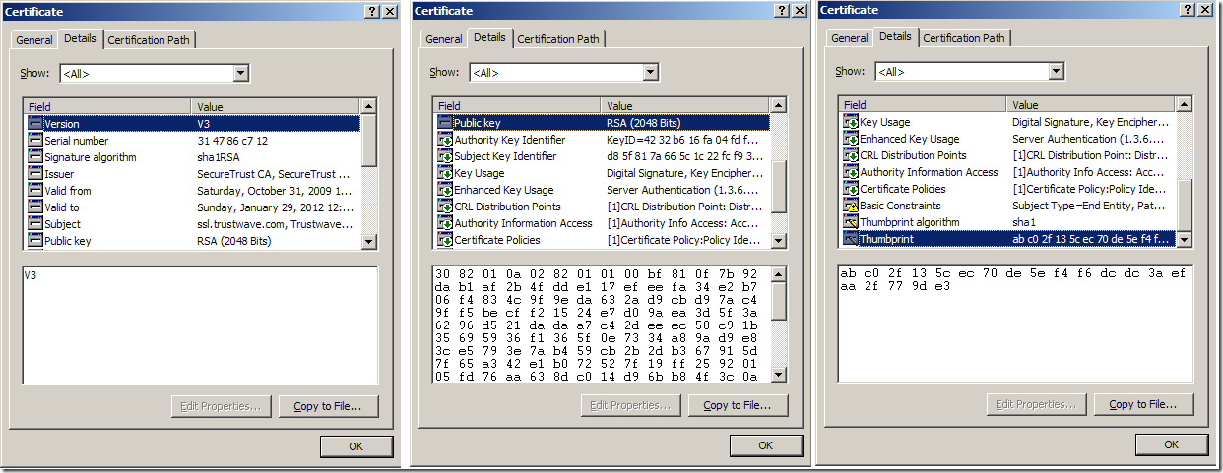

 | 里面的内容比较多——Version、Serial number、Signature algorithm 等等，挑几个重要的解释一下。
 | ◆Issuer (证书的发布机构)
 | 指出是什么机构发布的这个证书，也就是指明这个证书是哪个公司创建的(只是创建证书，不是指证书的使用者)。对于上面的这个证书来说，就是指"SecureTrust CA"这个机构。

 | ◆Valid from , Valid to (证书的有效期)
 | 也就是证书的有效时间，或者说证书的使用期限。 过了有效期限，证书就会作废，不能使用了。

 | ◆Public key (公钥)
 | 这个我们在前面介绍公钥密码体制时介绍过，公钥是用来对消息进行加密的，第2章的例子中经常用到的。这个数字证书的公钥是2048位的，它的值可以在图的中间的那个对话框中看得到，是很长的一串数字。

 | ◆Subject (主题)
 | 这个证书是发布给谁的，或者说证书的所有者，一般是某个人或者某个公司名称、机构的名称、公司网站的网址等。 对于这里的证书来说，证书的所有者是Trustwave这个公司。

 | ◆Signature algorithm (签名所使用的算法)
 | 就是指的这个数字证书的数字签名所使用的加密算法，这样就可以使用证书发布机构的证书里面的公钥，根据这个算法对指纹进行解密。指纹的加密结果就是数字签名(第1.5节中解释过数字签名)。

 | ◆Thumbprint, Thumbprint algorithm (指纹(hash值)以及指纹算法(hash算法))
 | 这个是用来保证证书的完整性的，也就是说确保证书没有被修改过，这东西的作用和2.7中说到的第3个问题类似。 其原理就是在发布证书时，发布者根据指纹算法(一个hash算法)计算整个证书的hash值(指纹)并和证书放在一起，
 | 使用者在打开证书时，自己也根据指纹算法计算一下证书的hash值(指纹)，如果和刚开始的值对得上，就说明证书没有被修改过，因为证书的内容被修改后，根据证书的内容计算的出的hash值(指纹)是会变化的。
 | 注意，这个指纹会使用"SecureTrust CA"这个证书机构的私钥用签名算法(Signature algorithm)加密后和证书放在一起。
 | 注意，为了保证安全，在证书的发布机构发布证书时，证书的指纹和指纹算法，都会加密后再和证书放到一起发布，以防有人修改指纹后伪造相应的数字证书。这里问题又来了，证书的指纹和指纹算法用什么加密呢？
 | 他们是用证书发布机构的私钥进行加密的。可以用证书发布机构的公钥对指纹和指纹算法解密，也就是说证书发布机构除了给别人发布证书外，他自己本身也有自己的证书。证书发布机构的证书是哪里来的呢？？？
 | 这个证书发布机构的数字证书(一般由他自己生成)在我们的操作系统刚安装好时(例如windows xp等操作系统)，这些证书发布机构的数字证书就已经被微软(或者其它操作系统的开发机构)安装在操作系统中了，
 | 微软等公司会根据一些权威安全机构的评估选取一些信誉很好并且通过一定的安全认证的证书发布机构，把这些证书发布机构的证书默认就安装在操作系统里面了，并且设置为操作系统信任的数字证书。
 | 这些证书发布机构自己持有与他自己的数字证书对应的私钥，他会用这个私钥加密所有他发布的证书的指纹作为数字签名。

 | 3.2 如何向证书的发布机构去申请证书
 | 举个例子方便大家理解，假设我们公司"ABC Company"花了1000块钱，向一个证书发布机构"SecureTrust CA"为我们自己的公司"ABC Company"申请了一张证书，注意，这个证书发布机构"SecureTrust CA"是一个大家公认
 | 并被一些权威机构接受的证书发布机构，我们的操作系统里面已经安装了"SecureTrust CA"的证书。"SecureTrust CA"在给我们发布证书时，把Issuer,Public key,Subject,Valid from,Valid to等信息以明文的形式写到证书里面，
 | 然后用一个指纹算法计算出这些数字证书内容的一个指纹，并把指纹和指纹算法用自己的私钥进行加密，然后和证书的内容一起发布，同时"SecureTrust CA"还会给一个我们公司"ABC Company"的私钥给到我们。
 | 我们花了1000块钱买的这个证书的内容如下：
 | ×××××××××××××××证书内容开始×××××××××××××××××
 | Issuer : SecureTrust CA
 | Subject : ABC Company
 | Valid from ： 某个日期
 | Valid to： 某个日期
 | Public Key : 一串很长的数字
 | …… 其它的一些证书内容……
 | {证书的指纹和计算指纹所使用的指纹算法}[SecureTrust CA的私钥|RSA] //这个就是"SecureTrust CA"对这个证书的一个数字签名，表示这个证书确实是他发布的，有什么问题他会负责(收了我们1000块，出了问题肯定要负责任的)
 | ×××××××××××××××证书内容结束×××××××××××××××××
 | // 记不记得前面的约定？{} 表示RSA加密后的内容，[ | ]表示用什么密钥和算法进行加密
 | 我们"ABC Company"申请到这个证书后，我们把证书投入使用，我们在通信过程开始时会把证书发给对方，对方如何检查这个证书的确是合法的并且是我们"ABC Company"公司的证书呢？首先应用程序(对方通信用的程序，
 | 例如IE、OUTLook等)读取证书中的Issuer(发布机构)为"SecureTrust CA" ，然后会在操作系统中受信任的发布机构的证书中去找"SecureTrust CA"的证书，如果找不到，那说明证书的发布机构是个水货发布机构，证书可能有问题，
 | 程序会给出一个错误信息。 如果在系统中找到了"SecureTrust CA"的证书，那么应用程序就会从证书中取出"SecureTrust CA"的公钥，然后对我们"ABC Company"公司的证书里面的指纹和指纹算法用这个公钥进行解密，
 | 然后使用这个指纹算法计算"ABC Company"证书的指纹，将这个计算的指纹与放在证书中的指纹对比，如果一致，说明"ABC Company"的证书肯定没有被修改过并且证书是"SecureTrust CA" 发布的，证书中的公钥肯定是"ABC Company"的。
 | 对方然后就可以放心的使用这个公钥和我们"ABC Company"进行通信了。

 | ★这个部分非常重要，一定要理解，您可以重新回顾一下之前的两章“1、基础知识”和“ 2、一个加密通信过程的演化”，然后再来理解这部分的内容。
 | 3.3 证书的发布机构
 | 前面已经初步介绍了一下证书发布机构，这里再深入讨论一下。
 | 其实所有的公司都可以发布证书，我们自己也可以去注册一家公司来专门给别人发布证书。但是很明显，我们自己的专门发布证书的公司是不会被那些国际上的权威机构认可的，人家怎么知道你是不是个狗屁皮包公司？
 | 因此微软在它的操作系统中，并不会信任我们这个证书发布机构，当应用程序在检查证书的合法信的时候，一看证书的发布机构并不是操作系统所信任的发布机构，就会抛出错误信息。
 | 也就是说windows操作系统中不会预先安装好我们这个证书发布机构的证书，不信任我们这个发布机构。

 | 不受信任的证书发布机构的危害
 | 为什么一个证书发布机构受不受信任这么重要？我们举个例子。假设我们开了一个狗屁公司来为别人发布证书，并且我和微软有一腿，微软在他们的操作系统中把我设置为了受信任的证书发布机构。现在如果有个小公司叫Wicrosoft 花了10块钱
 | 让我为他们公司申请了一个证书，并且公司慢慢壮大，证书的应用范围也越来越广。然后有个奸商的公司JS Company想冒充Wicrosoft，于是给了我￥10000，让我为他们颁布一个证书，但是证书的名字(Subject)要写Wicrosoft，
 | 假如我为了这￥10000，真的把证书给了他们，那么他们以后就可以使用这个证书来冒充Wicrosoft了。
 | 如果是一个优秀的证书发布机构，比如你要向他申请一个名字叫Wicrosoft的证书，它会让你提供很多资料证明你确实可以代表Wicrosoft这个公司，也就是说他回去核实你的身份。证书发布机构是要为他发布出的证书负法律责任的。

 | 到这里，你可能会想，TMD，那我们自己就不能发布证书吗？就一定要花钱去申请？当然不是，我们自己也可以成立证书发布机构，但是需要通过一些安全认证等等，只是有点麻烦。另外，如果数字证书只是要在公司内部使用，
 | 公司可以自己给自己生成一个证书，在公司的所有机器上把这个证书设置为操作系统信任的证书发布机构的证书(这句话仔细看清楚，有点绕口)，这样以后公司发布的证书在公司内部的所有机器上就可以通过验证了(在发布证书时，
 | 把这些证书的Issuer(发布机构)设置为我们自己的证书发布机构的证书的Subject(主题)就可以了)。但是这只限于内部应用，因为只有我们公司自己的机器上设置了信任我们自己这个所谓的证书发布机构，而其它机器上并没有
 | 事先信任我们这个证书发布机构，所以在其它机器上，我们发布的证书就无法通过安全验证。

 | 4. 在windows中对数字证书进行管理
 | 4.1 查看、删除、安装 数字证书
 | 我们在上一章中说到了，我们的操作系统中会预先安装好一些证书发布机构的证书，我们看下在windows中如何找到这些证书，步骤如下：
 | 1)开始菜单->运行，输入mmc，回车
 | 2)在打开的窗口中选择 File-> Add/Remove Snap-in…
 | 3)然后在弹出的对话框的 Standalone Tab页里面点击 Add… 按钮
 | 4)在弹出的对对话框中选择 certificates 后点击 Add 按钮
 | 具体的步骤如下图所示：
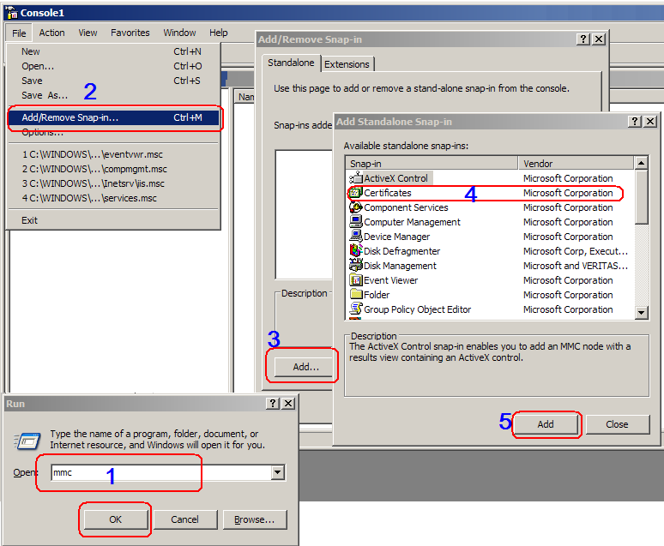

 | 上面的步骤结束后，会又弹出一个对话框，里面有三个单选按钮如下：
 | My user account
 | Service account
 | Computer account
 | 可以选择第一或者第三个选项，用来查看当前用户的证书或整个计算里面安装的证书。我们这里就默认选择第一个，平时一般安装证书的时候都会给所有用户安装，所以选择第一个和第三个选项看到的证书会差不多。
 | 我们在左边的导航树中选中受信任的证书发布机构(Trusted Root Certificate Authorities)，然后点击下面的证书(Certificates)，在右边的区域中就可以看到所有的受信任的证书发布机构的证书。
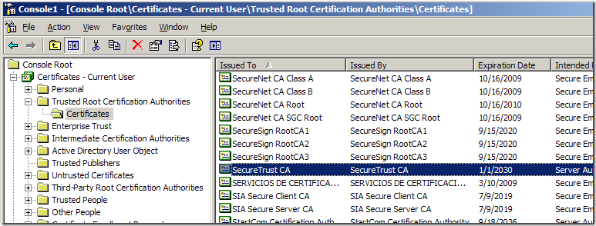

 | 注意上面的图片中，右边我们选中的这个证书发布机构"SecureTrust CA"，我们前面在第3章3.2节中举例子的时候，就是去向这个证书发布机构申请的证书，由于我们申请的证书是这个机构发布的，所以应用程序在检查我们的证书的
 | 发布机构时(会检查我们证书的签名，确认是该机构发布的证书)，就会发现是可以信任的证书发布机构，从而就会相信我们证书的真实性。
 | 删除数字证书很简单，直接在右边的列表中右键然后删除就可以了。
 | 数字证书的安装也比较简单，直接双击数字证书文件，会打开数字证书，对话框下面会有一个Install Certificate按钮，点击后就可以根据向导进行安装，如下图所示：
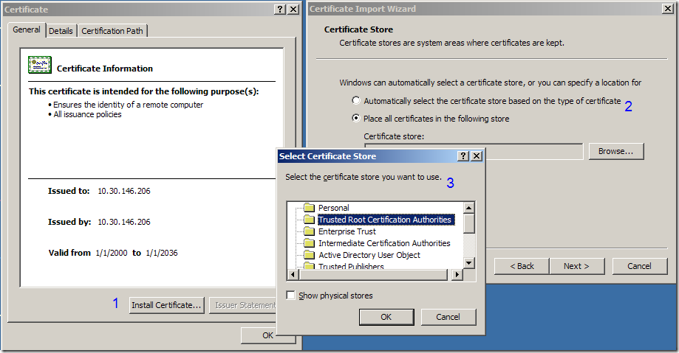

 | 这个证书是我自己生成的测试证书，在证书的导入向导里面，它会让你选择导入到什么位置，如果是一个我们自己信任的证书发布机构自己的证书，只要导入到Certificate Authorities就可以了。Trusted Root Certificate Authorities, Intermediate Certification Authorities, Third-Party Root Certification Authorities 都是可以的，他们只是对证书的发布机构做了一个分类，还有一些其它的证书类型，例如Personal(个人证书)等等，具体就不介绍了。安装的时候一般来说可以用默认的选择项一直"下一步"到底。

 | 4.2 如何自己创建证书
 | 每个证书发布机构都有自己的用来创建证书的工具，当然，具体他们怎么去创建一个证书的我也不太清楚，不同类型的证书都有一定的格式和规范，我没有仔细去研究过这部分内容。 微软为我们提供了一个用来创建证书的工具makecert.exe，在安装Visual Studio的时候会安装上。如果没有安装也无所谓，可以上网去下一个，搜索makecert就可以了。可以直接从我的博客下载，这是链接。
 | 向一些正规的证书发布机构申请证书一般是要收费的(因为别人要花时间检查你的身份，确认有没有同名的证书等等)，这里我们看下如何自己创建一个证书，为后面在IIS中配置Https做准备。
 | 我们用到的是makecert这个工具，微软有很详细的使用帮助，我这里只做一个简单的解释，详细的各种参数和使用方法请查看MSDN的makecert的帮助。但是里面有些参数说得不够清楚，而且还有遗漏的，可以参看我后面的解释作为一个补充。

 | 先看下makecert最简单的使用方式：
 | makecert.exe test.cer
 | 上面的命令会在makecert.exe所在的目录生成一个证书文件test.cer的数字证书文件。可以双击证书打开，看看证书的内容如下：
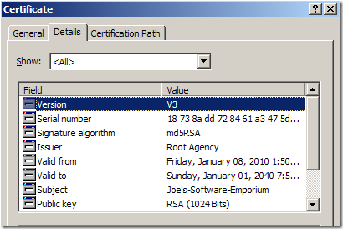

 | 证书的发布机构是"Root Agency"，证书的主题(证书发布给谁)是"Joe’s-Software-Emporium"，因为我们没有指定把证书发布给谁，makecert自己给我们随便生成了一个公司的名字。另外还指定了公钥、签名算法(用来解密签名)、指纹和指纹算法等。
 | 注意，因为这个证书是由微软的工具生成的，严格来说它没什么发布机构，所以微软虚拟了一个叫做"Root Agency"的发布机构，默认情况下，windows里面安装了这个所谓的证书发布机构的证书，但是这证书默认情况下不是受信任的，原因很简单，这样做大家都可以用makecert来制作合法的数字证书了。如果我们自己硬是要，也可以把它设置为受信任的。

 | 下面我们看下其它的参数，比如我们要给网站 www.jefferysun.com 生成一个证书MyCA.cer，假设我们把makecert.exe放在C：盘下，命令行如下：
 | makecert -r -pe -n "CN=10.30.146.206" -b 01/01/2000 -e 01/01/2036 -eku 1.3.6.1.5.5.7.3.1 -ss my -sr localMachine -sky exchange -sp "Microsoft RSA SChannel Cryptographic Provider" -sy 12
 | C:\> makecert.exe –pe -r –n "CN=www.jefferysun.com" -ss my -sr LocalMachine -a sha1 -len 2048 MyCA.cer
 | 解释一下makecert的常用参数的意思：

 | -n 指定主题的名字，这个是有固定的格式的， CN=主题名字 ，CN应该是Certificate Name的缩写。我这里的主题的名字就是我们的IIS所在机器的IP。这里可以指定一些主题的其它附加信息，例如 O= *** 表示组织信息等等。

 | -r 创建自签署证书，意思就是说在生成证书时，将证书的发布机构设置为自己。

 | -pe 将所生成的私钥标记为可导出。注意，服务器发送证书给客户端的时候，客户端只能从证书里面获取公钥，私钥是无法获取的。如果我们指定了这个参数，证书在安装在机器上后，我们还可以从证书中导出私钥，默认情况下是不能导出私钥的。正规的途径发布的证书，是不可能让你导出私钥的。

 | -b –e 证书的有效期

 | -ss 证书的存储名称，就是windows证书存储区的目录名，如果不存在在的话就创建一个。

 | -sr 证书的存储位置，只有currentuser（默认值）或 localmachine两个值。

 | -sv 指定保存私钥的文件，文件里面除了包含私钥外，其实也包含了证书。这个文件是需要保密的，这个文件在服务端配置时是需要用到的。

 | 这个CN=10.30.146.206要与自己的服务器相对应，要不然在配置HTTPS的时候会出现错误

 | -a 指定签名算法，必须是md5或rsa1。(还记得签名算法的作用不？可以看一下3章的第1节中关于签名算法的介绍)

 | -in 指定证书发布机构的名称

 | -len 这个参数在中文的帮助文档中好像没有提到，但是这个其实很重要，用于指定公钥的位数，越大越安全，默认值是1024，推荐2048。我试了下，这个不为1024的倍数也是可以的。

供应商
代码签名证书的一些供应商报价参考：

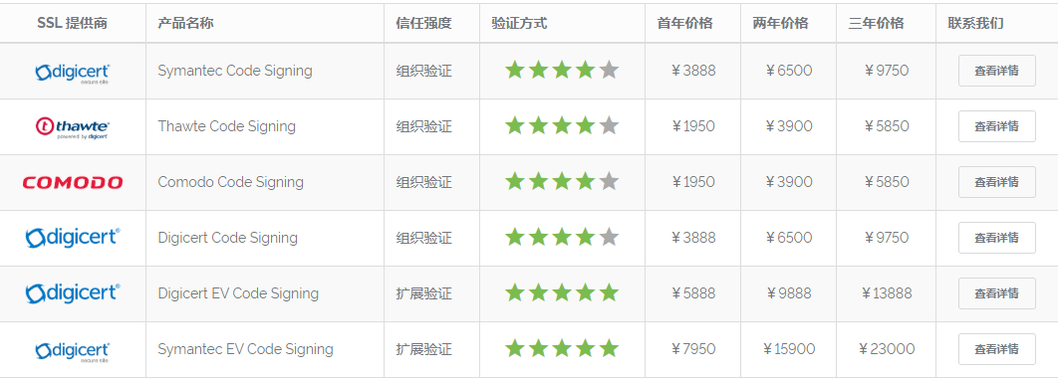

Thawte
 | Thawte 为1996年 1月设立的商业 CA，发展到1999年占 40% 市场分额， 1999年底/2000年初 VeriSign 以 5.76亿美元收购 Thawte，Thawte 成为了 VeriSign 的全资子公司。目前，VeriSign与其合作伙伴天威诚信共同推进国内证书的发展。

 | 产品
 | Thawte 数字证书产品主要包括： SSL 证书和代码签名证书。
 | Thawte SSL 证书主要有 4 种： SGC Supercerts 、 SSL Web Server、SSL123 和新推出的 SSL Web Server with EV ，其中：
 | (1) SGC SuperCerts ，是支持 SGC 强制 128 位加密技术 的高端 SSL 证书，不管用户使用支持 40 位、 56 位、 128 位加密的浏览器都能强制成 128 位加密传输，确保机密信息的安全。

 | 产品特点
 | * 有效期内丢失免费重新颁发
 | * 证书包含企业身份信息
 | * SGC128位强制加密技术
 | * 兼容所有的浏览器
 | * 无法仿冒的动态即时安全标章，确保客户放心
 | * 支持中文域名
 | (2) SSL Web Server ，是 不 支持 SGC 技术的 SSL 证书。此证书支持 40 位 /56 位 /128 位加密，但其加密强度依赖于浏览器所支持的加密位数，
 | 如果浏览器只支持 40 位或 56 位，则是按照 40 位或 56 位来加密信息传输的，而不能象 SGC SuperCerts 那样强制实现 128 位加密。
 | (3) SSL Web Server with EV ，就是全球统一标准的严格身份验证的 EV SSL 证书， 是SSL Web Server的升级产品，让浏览器地址栏为绿色，增强在线用户信任。
 | (4) SSL123， 为不验证营业执照、只验证域名所有权的超快SSL系列。

 | Thawte 代码签名证书为多用途代码签名证书，主要包括：
 | (1) 微软代码签名证书(多用途)： 用于使用微软 InetSDK 开发工具来数字签名 ActiveX 控件 .cab 文件、 .exe 文件和 .dll 文件，以及其他 Windows 文件。支持 Windows 95/98/NT/2000/XP 等所有平台。
 | (2) Java开发者签名证书：用于数字签名 Sun J2SE/J2EE 的 Java Applet 文件，以及数字签名 J2ME MIDlet Suite 文件，但只支持部分手机型号；
 | (3) NetScape代码签名证书：用于数字签名基于 NetScape 平台上的 Java 代码和 NetScape 浏览器的各种插件和控件；
 | (4) 微软Office宏代码签名证书：用于数字签名微软 Office 的宏文件和 VBA 文件；
 | (5) Apple 开发者签名证书：用于 Apple( 苹果机 ) 软件开发者在 Apple Mac 操作系统上数字签名其软件。

GlobalSign
 | GlobalSign 成立于 1996 年，是一家声誉卓著，备受信赖的 CA 中心和 SSL 数字证书提供商。
 | 中文名 | GlobalSign | 性 质 | CA 中心和 SSL 数字证书提供商
 | 成 立 | 1996 年 | 致 力 | 网络安全认证及数字证书服务

 | 组织文化
 | 作为公众信任服务行业的领头羊，GlobalSign 自其成立伊始，一直致力于网络安全认证及数字证书服务，并在全球拥有众多合作伙伴。 2006年10月，GlobalSign 迎来了再次腾飞的新机遇。正式成为国际互联网集团 GMO Internet Inc 旗下公司后，
 | 崭新的销售管理模式和强大的技术支持将会为用户带来一个更值得信赖的 GlobalSign。“让越来越多的人，安心的享受互联网的便利”，这是我们最大的愿望； “让互联网更可信”，这是我们追求的目标。
 | 全球证书管理机构
 | GlobalSign 是一个具有很高可信度并且发展良好的证书管理机构和SSL 提供商。 作为公众信任服务行业的领头羊，GlobalSign 自1996 年起开始颁发可信赖的数字证书――从一些已经广泛普及的公众根中提供公众信任。
 | 这些可信任的根能够为所有的操作系统、主要网站浏览器、服务器、e-mail 客户端以及互联网应用程序等识别，而且还包括了一些别的装置，如智能电话（Smartphone）（例如可参考微软
 | 可移动项目合作伙伴(Microsoft Mobile Program Partners), Palm 以及主要的 PDA 和移动电话。
 | 最高水平的信任度
 | 做为一个 WebTrust 认可的公共证书管理机构，GlobalSign提供了受公众信任的 SSL（标准版以及新型扩展版EV），S/MIME 和代码签名证书。 这些核心的解决方案可使我们成千上万的企业客户进行安全的在线交易和提交数据，
 | 并提供防篡改的可分配代码从而能够让使用者身份与客户证书进行捆绑以保证 E-MAIL 的安全以及远程双重认证，如 SSL VPN。
 | 悠久的历史 广阔的未来
 | GlobalSign 曾经拥有众多背景各异的投资商，包括一些大型银行以及上市公司。这种良好的信誉背景、专家团队以及清晰的洞察力帮助 GlobalSign 成长为一个基于高安全性数字证书方面的龙头企业，
 | 并承接了颇多有影响的政府工程项目。GlobalSign 合作伙伴群体中包括很多著名的联盟会员，并在全球范围内选择企业客户。

 | 主要产品
 | SSL证书：
 | 域名型证书（DVSSL）用仅仅几分钟即可颁发的 GlobalSign 256 位域名型 SSL 证书来保障您的网站安全，有时候网站安全的需求并不仅仅体现在办公时间段，这也正是为何GlobalSign 设计出 256 位域名 SSL 证书的目的：
 |  | 花费短短几分钟的时间就可部署所有主流浏览器以及移动设备上来保障你的网站和交易的安全。
 | 企业型证书 (OVSSL) 256 位高强度 SSL 证书来保障您网站的安全，严格审查网站的真实身份，确保网站身份的真实可靠。当网站的访问者们提交任何信息时， 无论是付款详情、登录密码、还是其他基于 Internet 的交易信息，都希望看见那把小锁的存在。
 |  | SSL 证书激活的那把安全小锁使用了 HTTPS ，能使你的客户和访问者明白他们和你网站的交流采用了当今世界上最强大的加密技术。企业型 SSL 证书可以提供给客户的是非常之的真实、完整、保密和不可否认。
 | 增强型证书（EVSSL）激活新的IE7绿色地址栏，Vista 界面上的新产品IE 7 –支持EV SSL ，EV 证书激活这个新的绿色界面并且现在在安全锁区域会交替出现你的公司的名字、国家以及颁证权威机构——即具有良好信誉和悠久历史的GlobalSign做为一个
 | 自从2002年以来的WEBTRUST认证权威机构（世界上时间最长的一个），GlobalSign 基础设施建设现已准备就绪，可支持颁发EV 证书必须的在新的标准化验证程序上进行的快速反馈。

 | 代码签名
 | Microsoft Authenticode和其他技术
 | 技术被用于在要运行Windows 9x, XP以及Vista 操作系统中的应用程序签名上。要使用Authenticode ，开发商必须受获颁发一个信任代码签名证书， 如ObjectSign. 使用证书进行了签名的应用程序
 |  | 将“未知发行商”变为“已知发行商”信息，该信息显示该软件开发商的公司名称。其他技术使用类似的执行程序；最基本的一点在判明应用程序开发商的身份之前，应对所有的要求程序进行签名。
 | 支持64位系统内核模式，即为交叉签名，目前通过Microsoft认证的只有GlobalSign。
 | 文档签名
 | PDF 文档签名证书可向用户证实签名人的真实身份以及在工作流程电子文档或电子合同的确认签名，默认被 Adobe Reader 6.0 或更高的版本所信任，不需要安装任何插件或第三方软件。
 | 网上络黑客、钓鱼威胁层出不穷，GlobalSign PDF 文档签名证书可有效安全保护 PDF 文档的真实性、完整性和有效性。
 | 使用GlobalSign 的 PDF 文档签名证书可以证明一个人或部门进行了认证签名的行为，当使用者浏览、阅读该文件时，Adobe 阅读器将会显示「蓝丝带」符号，使用者可以很容易地确定该文件的真实性和著作权。

签名工具
代码签名证书助手操作指南(第三方：天威诚信数字签名工具 )
 | 证书的安装配置和使用方法，请参考以下地址的【代码签名证书助手操作指南】链接：
 |  | https://www.itrus.cn/service_14.html
 | 即【代码签名证书助手操作指南】地址：
 |  | https://www.itrus.cn/service_view_70.html

 | 天威诚信数字签名工具
 | 代码签名工具，帮您一站式完成，证书管理，数字签名，工具更新，让数字签名变得如此简单！
 | 证书管理
 | 支持多个主流时间戳地址；支持时间戳自主选择功能；支持签名描述和URL；支持双签名，并自主选择不同哈希算法的证书；
 | 数字签名
 | 保存用户输入参数；导出私钥支持设置密码，更安全；一键签名，自动识别如CAB包中子文件，并同步签名；独家支持EV证书 签署多个文件只需输入一次密码功能，更快捷；
 | 工具更新
 | 应用程序内置多种内核交叉证书。使用对应品牌的证书进行交叉签名时，程序会自动识别相应交叉证书链，实现自动,智能交叉驱动签名，无需人工手动选择交叉证书链（EV代码签名证书各自证书已经添加至最新程序中！）。
 | 代码签名工具操作指南

 | Symantec代码签名证书操作指南
 | 代码签名证书助手下载：http://www.itrus.cn/soft/iTrusSignTool.exe

 | 一、 创建证书请求
 | 1.开始证书请求
 | 运行“天威诚信代码签名证书助手”工具，选择“证书请求”并填写证书请求信息
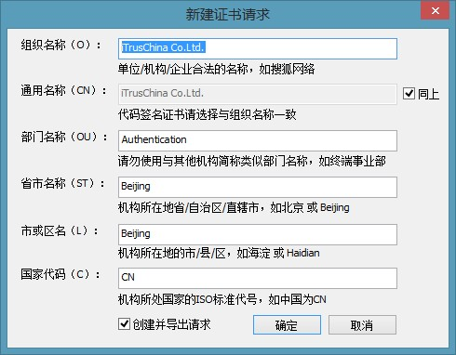

 | Symantec代码签名证书支持中文，部分平台在缺少中文字库时会出现中文乱码，推荐使用英文信息注册代码签名证书。
 | 2.完成证书请求并导出证书请求文件
 | 点击确定即可导出证书请求文件（.csr格式文件）并生成证书请求。
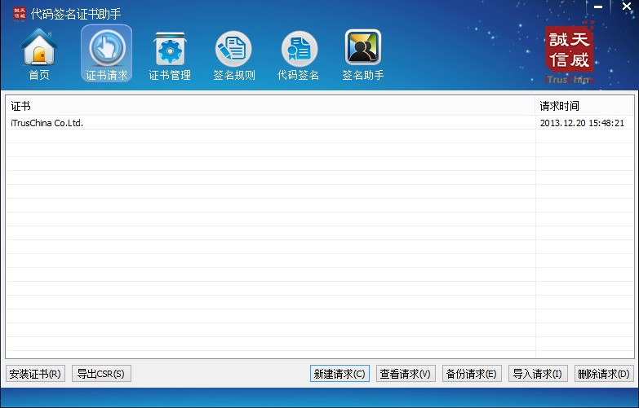

 | 3.提交证书请求并备份密钥文件
 | 将生成的.csr格式文件发送给天威诚信，等待证书的签发。
 | 在您收到证书签发邮件之前，请不要删除证书请求，以避免私钥丢失而导致无法安装签名证书。如您需要重装系统或更换其他PC来安装证书，请选中您的证书请求并选择“备份请求”，
 | 将证书请求备份到.pem格式文件。在您完成系统重装或更换PC后，重新安装签名证书助手工具并选择“导入请求”，通过您的.pem格式备份请求文件恢复证书的请求信息。

 | 二、生成代码签名证书
 | 当您的证书被批准后，会收到来自“auth_support_cn@symantec.com”一封主题为“您的Symantec Code Signing Certificate 已被批准”的邮件。
 | 1.接收并保存代码签名证书
 | 当您的证书请求被批准后，证书将附在签发邮件正文中发送给您。完整复制证书代码（包括：“ -----BEGIN CERTIFICATE-----”和“-----END CERTIFICATE-----”），粘贴到记事本文档中保存，并修改文件名为codesign.cer即可。
 | 2.导入签名证书
 | 运行数字证书助手，选择“证书请求”，点击“安装证书”。选择您从证书签发邮件中保存的codesign.cer文件。
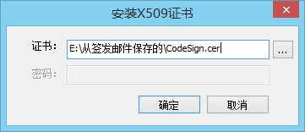

 | 3.证书管理
 | 选择“证书管理”，您将可以查看到所有系统存储区中的个人证书信息。您可以通过证书管理进行证书的导入、导出备份及删除操作。
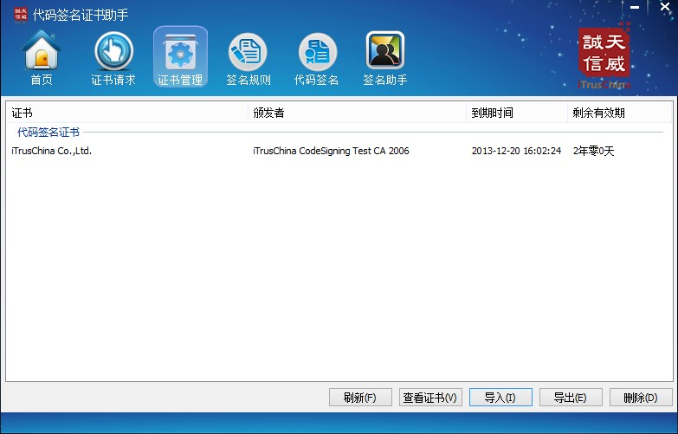

 | 当您完成证书证书的导入后，您的证书将存储在系统存储区中。重装系统将会导致证书丢失，因此强烈建议您在完成证书的导入之后立即备份您的服务器证书。
 | 4.证书备份
 | 证书导出可选择pfx或pem格式。推荐选择pfx格式进行证书的备份。
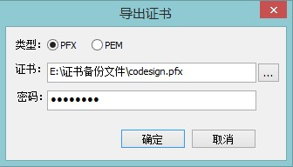

 | 三、代码签名及签名验证
 | 当您需要同时管理多张代码签名证书，或需要针对不同扩展名的文件添加不同类型的签名信息时（普通模式及交叉模式），可以通过保存多个不同的签名规则方便随时调用。
 | 1.新建签名规则
 | 在您开始代码签名操作之前，必须首先新建一个签名规则。选择“签名规则”选项，并选择“新建”。
 | 自定义一个规则名称，并选择当前规则下调用的证书文件、当前规则支持的文件扩展名。如果采用文件夹拖放格式，还可以设置规则中是否需要对该文件夹下的子目录中的文件进行签名。
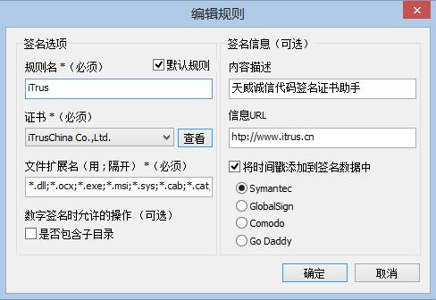

 | 请确保当前PC有可用的网络连接，以便在签名时为文件添加时间戳签名。推荐您使用Symantec、GlobalSign或Comodo时间戳，当上述时间戳均不可用时，可选择Go Daddy。
 | 保存当前签名规则后，至少需要将其中一条规则设置为默认规则之后，即可开始为代码添加签名的操作了。
 | 2.代码签名
 | 选择“代码签名”，将您需要签名的文件添加到待签名文件列表中。

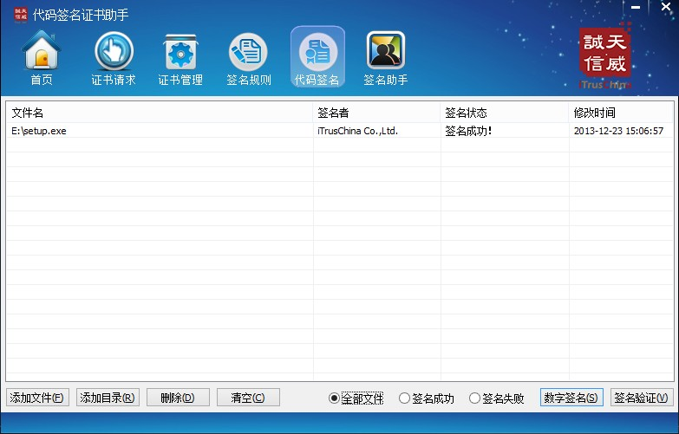

 | 点击“数字签名”，选择签名模式（应用模式 或 驱动模式），证书助手将自动为签名列表中的程序添加签名信息。
 | 应用模式应用于普通的控件或桌面程序签名，驱动模式应用于64位操作系统下的驱动程序文件签名。
 | 3.验证代码签名
 | 数字签名完成之后，证书助手将自动为已签名的文件进行签名的验证。当签名列表中出现签名失败或时间戳签名失败的文件是，可以选择显示“签名失败”列表，并为签名失败的文件重新尝试数字签名。
 | 已有数字签名的程序，添加到签名文件列表后，选择“签名验证”，即可执行代码的签名信息验证，自动获取签名列表中的文件的签名信息。

SignTool.exe（签名工具）
 | 签名工具是一个命令行工具，用于对文件进行数字签名，以及验证文件和时间戳文件中的签名。
 | 此工具会自动随 Visual Studio 一起安装。 若要运行此工具，请使用 Visual Studio 开发人员命令提示（或 Windows 7 中的 Visual Studio 命令提示）。

 | 签名工具：signtool.exe
 | 二进制文件数字签名.为了保证二进制文件的完整性，数字签名是一个好的方法。

 | 以下命令启动一个有图形界面的文件签名工具向导:
 | >signtool wizard

 | 以下是命令行方式的签名:
 | >signtool sign /f "pfx文件的全路径" /p "pfx文件的保护口令" /t "http://timestamp.verisign.com/scripts/timstamp.dll" /d "本次签名的描述" "被签名的程序的全路径"

 | 在命令提示符处，键入以下内容：
 | 语法
 | signtool [command] [options] [file_name | ...]

 | 参数
 | 参数 | 说明
 | command | 指定要对文件执行的操作的四个命令（catdb、sign、Timestamp 或 Verify）之一。 有关每个命令的说明，请参见下一个表。
 | options | 用于修改命令的选项。 除全局 /q 和 /v 选项之外，每个命令均支持一组唯一选项。
 | file_name | 要进行签名的文件的路径。

 | 签名工具支持下列命令。 每个命令均与不同的选项集结合使用，这些选项集已在其各自的节中列出。

 | 命令 | 说明
 | catdb | 在目录数据库中添加或移除目录文件。 目录数据库用于自动查找目录文件，并由 GUID 标识。 有关 catdb 命令支持的选项列表，请参阅 catdb 命令选项。
 | sign | 对文件进行数字签名。 数字签名可以阻止文件被篡改，并且使用户能够基于签名证书验证签名者。 有关 sign 命令支持的选项列表，请参阅 sign 命令选项。
 | Timestamp | 为文件添加时间戳。 有关 TimeStamp 命令支持的选项列表，请参阅 TimeStamp 命令选项。
 | Verify | 通过确定签名证书是否由受信任的颁发机构颁发、是否已撤消签名证书，以及签名证书对于特定策略是否有效（可选）来验证文件的数字签名。 有关 Verify 命令支持的选项列表，请参阅 Verify 命令选项。

 | 下列选项适用于所有签名工具命令。

 | 全局选项 | 说明
 | /q | 如果命令运行成功，则不显示输出；如果命令运行失败，则显示最小输出。
 | /v | 无论命令是否运行成功，都显示详细输出，并显示警告消息。
 | /debug | 显示调试信息。

 | catdb 命令选项

 | 下表列出了可与 catdb 命令一起使用的选项。

 | Catdb 选项 | 说明
 | /d | 指定更新默认目录数据库。 如果 /d 和 /g 选项都未使用，则签名工具会更新系统组件和驱动程序数据库。
 | /g GUID | 指定由全局唯一标识符 GUID 标识的目录数据库已更新 。
 | /r | 从目录数据库中移除指定的目录。 如果未指定该选项，签名工具将向目录数据库添加指定目录。
 | /u | 指定自动为添加的目录文件生成唯一名称。 如有必要，重命名目录文件以阻止与现有目录文件发生名称冲突。 如果未指定该选项，签名工具将覆盖与所添加的目录同名的任何现有目录。

 | sign 命令选项

 | 下表列出了可与 sign 命令一起使用的选项。

 | Sign 命令选项 | 说明
 | /a | 自动选择最佳签名证书。 签名工具将查找满足所有指定条件的所有有效证书，并选择有效时间最长的证书。 如果未提供该选项，签名工具仅查找一个有效的签名证书。
 | /ac file | 将 file 中的其他证书添加到签名块 。
 | /as | 追加此签名。 如果不存在主签名，则改为使此签名成为主签名。
 | /c CertTemplateName | 指定用于对证书进行签名的证书模板名（一个 Microsoft 扩展）。
 | /csp CSPName | 指定包含私钥容器的加密服务提供程序 (CSP)。
 | /d Desc | 指定已签名内容的说明。
 | /du URL | 为已签名内容的详细说明指定统一资源定位器 (URL)。
 | /f SignCertFile | 指定文件中的签名证书。 如果文件采用个人信息交换 (PFX) 格式且受密码保护，则使用 /p 选项指定密码。 如果文件不包含私钥，则使用 /csp 和 /kc 选项指定 CSP 和私钥容器名。
 | /fd | 指定要用于创建文件签名的文件摘要算法。 默认值为 SHA1。
 | /i IssuerName | 指定签名证书的颁发者的名称。 该值可以是整个颁发者名称的子字符串。
 | /kcPrivKeyContainerName | 指定私钥容器名。
 | /n SubjectName | 指定签名证书的主题的名称。 该值可以是整个主题名称的子字符串。
 | /nph | 如果支持，则取消可执行文件的页面哈希。 默认值由 SIGNTOOL_PAGE_HASHES 环境变量和 wintrust.dll 版本决定。 对于非 PE 文件，忽略此选项。
 | /p Password | 指定打开 PFX 文件时要使用的密码。 （使用 /f 选项指定 PFX 文件。）
 | /p7 Path | 指定为每个指定的内容文件生成的公钥加密标准 (PKCS) #7 文件。 PKCS #7 文件命名为 path\filename.p7 。
 | /p7ce Value | 为已签名的 PKCS #7 内容指定选项。 将 Value 设置为“嵌入的”，可将已签名内容嵌入到 PKCS #7 文件中；如果设置为“DetachedSignedData”，则可生成分离的 PKCS #7 文件的已签名数据部分 。 如果未使用 /p7ce 选项，默认情况下将嵌入已签名的内容。
 | /p7co <OID> | 指定标识已签名的 PKCS #7 内容的对象标识符 (OID)。
 | /ph | 如果支持，则生成可执行文件的页面哈希。
 | /r RootSubjectName | 指定签名证书必须链接到的根证书的主题名称。 该值可以是根证书的整个主题名称的子字符串。
 | /s StoreName | 指定要在搜索证书时打开的存储。 如果未指定该选项，则打开 My 存储。
 | /sha1 Hash | 指定签名证书的 SHA1 哈希。 当多个证书满足剩余开关指定的条件时，通常会指定 SHA1 哈希。
 | /sm | 指定使用计算机存储，而不是用户存储。
 | /t URL | 指定时间戳服务器的 URL。 如果该选项（或 /tr）不存在，将不会对签名文件执行时间戳操作。 如果时间戳操作失败，将生成一个警告。 此选项不能与 /tr 选项一起使用。
 | /td alg | 将此选项与 /tr 选项一起使用可请求 RFC 3161 时间戳服务器使用的摘要算法。
 | /tr URL | 指定 RFC 3161 时间戳服务器的 URL。 如果该选项（或 /t）不存在，将不会对签名文件执行时间戳操作。 如果时间戳操作失败，将生成一个警告。 此选项不能与 /t 选项一起使用。
 | /u Usage | 指定签名证书中必须存在的增强型密钥用法 (EKU)。 可以通过 OID 或字符串指定该用法的值。 默认用法为“代码签名”(1.3.6.1.5.5.7.3.3)。
 | /uw | 指定“Windows 系统组件验证”(1.3.6.1.4.1.311.10.3.6) 的用法。

 | 有关用法示例，请参阅 Using SignTool to Sign a File（使用 SignTool 为文件签名）。

 | TimeStamp 命令选项

 | 下表列出了可与 TimeStamp 命令一起使用的选项。

 | TimeStamp 选项 | 说明
 | /p7 | 对 PKCS #7 文件执行时间戳操作。
 | /t URL | 指定时间戳服务器的 URL。 要执行时间戳操作的文件必须在以前已进行签名。 需要 /t 或 /tr 选项。
 | /td alg | 请求 RFC 3161 时间戳服务器使用的摘要算法。 /td 与 /tr 选项一起使用。
 | /tp index | 对 index 处的签名进行时间戳操作 。
 | /tr URL | 指定 RFC 3161 时间戳服务器的 URL。 要执行时间戳操作的文件必须在以前已进行签名。 需要 /tr 或 /t 选项。

 | 有关使用示例，请参阅 Adding Time Stamps to Previously Signed Files（向之前已签名的文件添加时间戳）。

 | Verify 命令选项
 | Verify 选项 | 说明
 | /a | 指定可以使用所有方法来验证文件。 首先，搜索目录数据库以确定是否在目录中对文件进行签名。 如果未在任何目录中对文件进行签名，签名工具将尝试验证文件的嵌入签名。 验证可以或不能在目录中进行签名的文件时，建议使用该选项。 这些文件的示例包括 Windows 文件或驱动程序。
 | /ad | 使用默认的目录数据库查找目录。
 | /ag CatDBGUID | 在由 CatDBGUID 标识的目录数据库中查找目录 。
 | /all | 验证包含多个签名的文件中的所有签名。
 | /as | 使用系统组件（驱动程序）目录数据库查找目录。
 | /c CatFile | 通过名称指定目录文件。
 | /d | 指定签名工具应打印描述和描述 URL。
 | /ds Index | 验证指定位置的签名。
 | /hash(SHA1|SHA256) | 指定在目录中搜索文件时要使用的可选哈希算法。
 | /kp | 指定应使用内核模式驱动程序签名策略执行验证。
 | /ms | 使用多个验证语义。 这是 Windows 8 和更高版本上的 WinVerifyTrust 调用的默认行为。
 | /o Version | 按操作系统版本验证文件。 版本具有以下格式 ：PlatformID：VerMajor.VerMinor.BuildNumber 。 PlatformID 表示 PlatformID 枚举成员的基础值 。 重要提示： 建议使用 /o 开关。 如果未指定 /o，SignTool.exe 可能会返回意外的结果。 例如，如果你未将 /o 开关包含在内，则能在旧版操作系统上正确验证的系统目录可能在新版操作系统上无法正确验证。
 | /p7 | 验证 PKCS #7 文件。 无现有策略用于 PKCS #7 验证。 该签名处于选中状态，并为签名证书生成了链。
 | /pa | 指定应使用默认认证码验证策略。 如果未指定 /pa 选项，签名工具将使用 Windows 驱动程序验证策略。 此选项不能与 catdb 选项一起使用。
 | /pg PolicyGUID | 通过 GUID 指定验证策略。 PolicyGUID 相当于验证策略的 ActionID 。 此选项不能与 catdb 选项一起使用。
 | /ph | 指定签名工具应打印并验证页面哈希值。
 | /rRootSubjectName | 指定签名证书必须链接到的根证书的主题名称。 该值可以是根证书的整个主题名称的子字符串。
 | /tw | 指定在未对签名进行时间戳操作时应生成警告。

 | 有关用法示例，请参阅 Using SignTool to Verify a File Signature（使用 SignTool 验证文件签名）。

 | 返回值

 | 当其终止时，签名工具将返回下列退出代码之一。

 | 退出代码 | 说明
 | 0 | 执行成功。
 | 1 | 执行失败。
 | 2 | 执行完成，但出现警告。
 | 示例

 | 以下命令将目录文件 MyCatalogFileName.cat 添加到系统组件和驱动程序数据库中。 如有必要阻止替换名为 /u 的现有目录文件，MyCatalogFileName.cat 选项会生成唯一名称。

 | signtool catdb /v /u MyCatalogFileName.cat

 | 以下命令通过使用最佳证书对文件进行自动签名。

 | signtool sign /a MyFile.exe

 | 以下命令使用存储在受密码保护的 PFX 文件中的证书对文件进行数字签名。

 | signtool sign /f MyCert.pfx /p MyPassword MyFile.exe

 | 以下命令对文件进行数字签名并加盖时间戳。 用于对文件进行签名的证书存储在 PFX 文件中。

 | signtool sign /f MyCert.pfx /t http://timestamp.digicert.com MyFile.exe

 | 以下命令通过使用位于 My 存储中的证书对文件进行签名，该证书的主题名为 My Company Certificate。

 | signtool sign /n "My Company Certificate" MyFile.exe

 | 以下命令对 ActiveX 控件进行签名，并提供在系统提示用户安装此控件时由 Internet Explorer 显示的信息。

 | Signtool sign /f MyCert.pfx /d: "MyControl" /du http://www.example.com/MyControl/info.html MyControl.exe

 | 以下命令对已进行数字签名的文件加盖时间戳。

 | signtool timestamp /t http://timestamp.digicert.com MyFile.exe

 | 以下命令确认文件已签名。
 | signtool verify MyFile.exe

 | 以下命令验证可能已在目录中签名的系统文件。
 | signtool verify /a SystemFile.dll

 | 以下命令验证已在名为 MyCatalog.cat 目录中签名的系统文件。
 | signtool verify /c MyCatalog.cat SystemFile.dll

总结
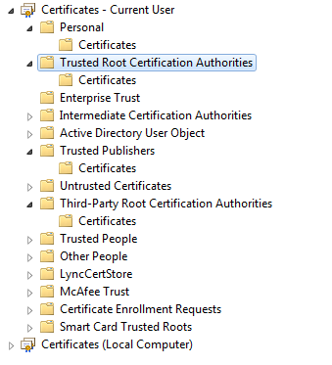
代码签名证书过期后时间戳所起的作用
 | 代码签名证书过期后时间戳所起的作用 ,这是许多用户经常提出的问题。首先，让我们了解一下时间戳的作用：任何数字证书都是有有效期的， 代码签名证书支持 1-3 年有效期。
 | 然而，您的软件的生命周期一般都会更长，为了避免签名证书到期后需要重签软件和重新发布，必须使用免费提供的时间戳服务。当您对代码签名时，代码产生的哈希值将发送
 | 给时间戳服务器进行时间戳反签名。这样，当用户下载签名代码后， IE 浏览器将进行鉴别：
 | (1) 用已经吊销的代码签名证书签名的代码不会被信任；
 | (2) 用有效的代码签名证书签名的代码，即使代码签名证书已经到期，但代码仍然是可信的。这意味着您不用担心代码签名证书过期后需要重新签名代码。

 | 时间戳服务是代码签名证书免费配套服务，是为了方便软件开发商可以不用担心由于代码签名证书过期而影响在有效期内已经签名的代码的正常的使用，
 | 也就是说，在代码签名证书有效期内签名的代码永远不会过期。
 | 如果您在做代码签名时不使用时间戳服务，则在Windows XP中运行签名证书已经过期的CAB文件时会收到警告提示：为帮助保护您的安全，IE已经停止从此站点安装ActiveX
 | 控件到您的计算机。也就是说，对于未添加时间戳服务的代码签名，签名证书过期后的处理是等同于没有签名而直接阻止运行。所以，请确认您在进行代码签名操作时，
 | 保持签名机网络通畅，并为您的代码添加代码签名时间戳服务。

证书区域：
 | 一、常用证书分类：
 | C#类库枚举 | 简称 | 中文名称 | 英文全称
 | StoreName.Root | root | 受信任的根证书颁发机构 | Trusted Root Certification Authorities
 | StoreName.CertificateAuthority | ca | 中级证书颁发机构 | Intermediate Certification Authorities
 | StoreName.TrustedPublisher | trust | 受信任的发布者 | Trusted Publishers
 | StoreName.My | my | 个人证书 | Personal

 | 二、C#类库枚举类：
 | namespace System.Security.Cryptography.X509Certificates
 | {
 | // 摘要:
 | // 指定要打开的 X.509 证书存储区的名称。
 | public enum StoreName
 | {
 | // 摘要:
 | // 其他用户的 X.509 证书存储区。
 | AddressBook = 1,
 | //
 | // 摘要:
 | // 第三方证书颁发机构 (CA) 的 X.509 证书存储区。
 | AuthRoot = 2,
 | //
 | // 摘要:
 | // 中间证书颁发机构 (CA) 的 X.509 证书存储区。
 | CertificateAuthority = 3,
 | //
 | // 摘要:
 | // 吊销的证书的 X.509 证书存储区。
 | Disallowed = 4,
 | //
 | // 摘要:
 | // 个人证书的 X.509 证书存储区。
 | My = 5,
 | //
 | // 摘要:
 | // 受信任的根证书颁发机构 (CA) 的 X.509 证书存储区。
 | Root = 6,
 | //
 | // 摘要:
 | // 直接受信任的人和资源的 X.509 证书存储区。
 | TrustedPeople = 7,
 | //
 | // 摘要:
 | // 直接受信任的发行者的 X.509 证书存储区。
 | TrustedPublisher = 8,
 | }
 | }

 | 三、Windows7中证书控制台截图：

